问题表
海天环球旅游用品客户问题跟踪表 |  |  |  |  |  |  |  |  | V1.1
工作阶段 | 工作内容 | 系统 | 状态 | 计划开始时间 | 计划完成时间 | 实际完成时间 | 海天责任人 | 金蝶责任人 | 备注 | 结果
生管 | 指令下达 | K3WISE | 根据采购跑出的BOM下达后只能生成普通生产任务单，不能生成生产工序跟踪普通任务单
采购 | 关于配件订单和临时增购的零件，补下订单关联维护好的价格 | K3WISE | 现在按系列获取供应商价格，每个系列基础维护好，采购申请单获取供应商价格是OK了；但是遇到配件订单（当1个配件订单包含多个系列的配件物料价格，获取条件就不成立了，从而无法自定义带出物料价格）包括总务类零配件等今后也要纳入维护到基础资料----采购价格管理（这些配件物料或零配件等，料号-----关联的价格，是否在K3采购申请单输入或维护正确的供应商时自动带出已维护好的基础资料里的采购价格；总务类零配件，是以新增补下方式订购配件采购订单时，采购订单零件供应商----当选取该零件料号时自动带出已维护的零件价格-----并联基础资料里的零件采购价格
采购 | 生产计件---生产任务单 | K3WISE | 目前采购跑MRP采购物控表（也可以叫采购申请单）自动生成生产任务单，此生产任务单应该只关联生产根据生产实际需要-----下生产指令单-----领用物料。至于生产计件关联的生产任务单----应该也是根据生产指令单同步操作指令执行。另行举例说明：
 |  | K3WISE | 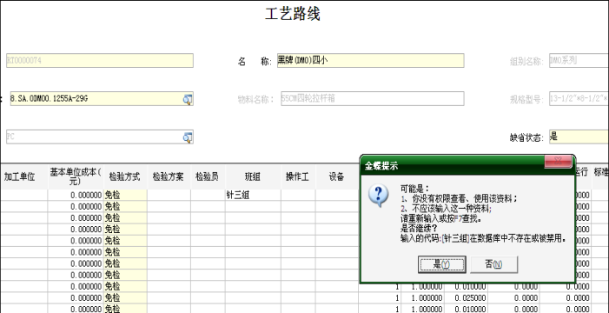 工艺路线里，翻倍的这个班组说是随便填一个就可以了，可是现在不能保存，是否还有什么资料要维护？
 |  | K3WISE | 系统里修改工艺路线资料时经常会出现冲突的情况，无法保存。
 |  | K3WISE | 工艺路线时，里面能否按顺序排好，修改资料时，找起来很麻烦。
 |  | K3WISE | 外挂系统汇报工序时，选择操作工的时候第一次可以选择，第二次就没办法选择。
 |  | K3WISE | 下生产任务单是采购直接跑MRP生成的，因此任务单生产类型都是普通订单，后续没办法做，最好是能带出生产类型和工艺路线编号。
 |  | K3WISE
 |  | K3WISE
 |  | K3WISE
 |  | K3WISE
 |  | K3WISE
 |  | K3WISE
 |  | K3WISE
 |  | K3WISE
 |  | K3WISE
 |  | K3WISE
 |  | K3WISE
 |  | K3WISE
 |  | K3WISE
 |  | K3WISE
 |  | K3WISE

